Sheet1
git checkou .
本地工作区 |  | 本地版本图 |  | 远程版本区

git checkout .
git fetch
 |  |  | .git

 |  | master | branch

git add .
git commit
git push
 | 本地缓冲区

 | .git/index

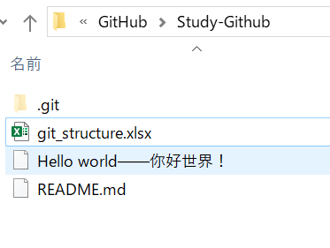
git checkout branch

 |  |  | branch

git checkout master

 |  | master

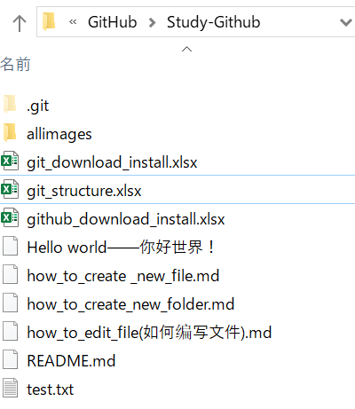
git merge branch
 |  |  | branch

